索赔模板
UPS High Volume Package Investigation Submission Form

Company Name:* |  |  | Customer Contact:* |  | Phone:* |  |  | Email:*

Instructions: | All required fields below (*) need to be complete and accurate; any incomplete or inaccurate fields will cause the package investigation to not be issued. One tracking number per line, do not duplicate tracking numbers; any duplication of tracking numbers will cause your package investigation to not be processed. All merchandise descriptions should be detailed to fit on one line; a larger description cell is acceptable and the cell will word wrap. Itemize everything that was shipped in each package. Do not hide any rows within the spreadsheet; this will lead to errors when processing your package investigation as the rows often become unhidden when processing the spreadsheet. * Required fields

UPS Tracking Number (Alpha characters must be in capital letters)* | UPS Pick Up Date mm/dd/yyyy* | Original Invoice Number | Purchase Order Number | Merchandise Description* (ALSO INCLUDE: Part#/Serial#/Product#/SKU#/Brand/Color/Size) | Merchandise Quantity* | Package Weight* | Repair/ Replacement Cost* | Consignee Contact Name* | Consignee Contact Telephone Number* | Consignee Email Address* | Was your customer contacted? | Has a replacement been shipped? Y/N
UPS单号 | 提取日期 | 不填 | 不填 | 产品明细（品名，颜色，型号,尺寸） | 数量 | 重量（KG） | 货值 | 收件人 | 电话
填写UPS的子单号，如果一票中有多个子单号的话请换一个单元格 子单号1 | UPS提取的日期 |  |  | Product：品名 Color：颜色 Size：尺寸 Item number：产品编号 Model：商品型号 PN：序列号 | 单件包裹中的数量 | 单件包裹的重量 | 单件包裹中的数量的总价值 | 收件人名 | 电话
270012105320 | 2024/2/10 上午12:00 |  |  | Product：Tote bag Color：white Size：small Item number：LCtote0011-bai Model：LCtote0011-bai PN：LCtote0011-bai | 25 | 9.2 | 200 | DAL2 | 0000000000
270012105044 | 2024/2/10 上午12:00 |  |  | Product：Tote bag Color：white Size：small Item number：LCtote0010-bai Model：LCtote0010-bai PN：LCtote0010-bai | 25 | 9.38 | 200 | DAL2 | 0000000000 | 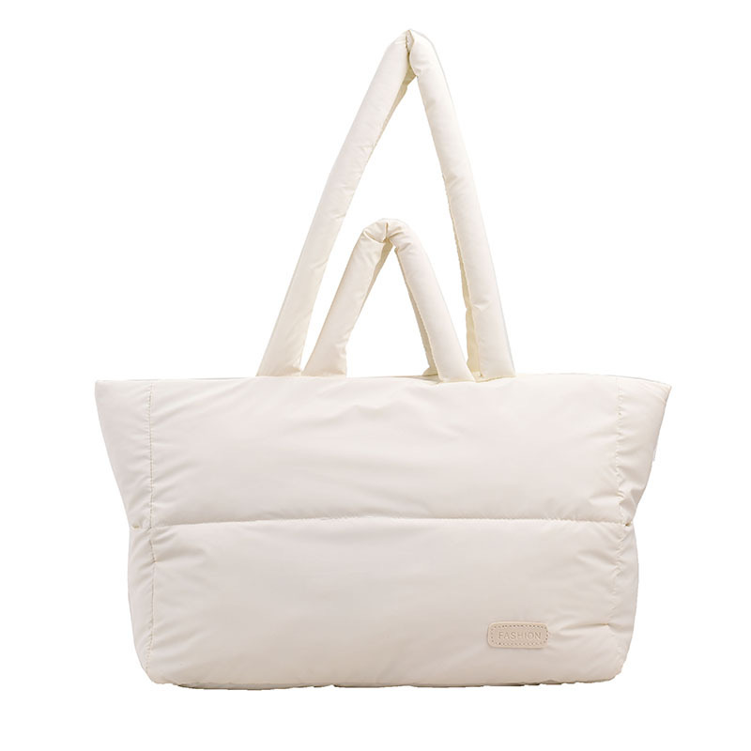
270012106257 | 2024/2/10 上午12:00 |  |  | Product：Tote bag Color：white Size：small Item number：LCtote0010-bai Model：LCtote0010-bai PN：LCtote0010-bai | 25 | 9.47 | 200 | DAL2 | 0000000000
270012108065 | 2024/2/10 上午12:00 |  |  | Product：Tote bag Color：white Size：small Item number：LCtote0010-bai Model：LCtote0010-bai PN：LCtote0010-bai | 25 | 9.36 | 200 | DAL2 | 0000000000
270012105835 | 2024/2/10 上午12:00 |  |  | Product：Tote bag Color：white Size：small Item number：LCtote0010-bai Model：LCtote0010-bai PN：LCtote0010-bai | 25 | 8.6 | 160 | DAL2 | 0000000000
270012108179 | 2024/2/10 上午12:00 |  |  | Product：Tote bag Color：white Size：small Item number：LCtote0010-bai Model：LCtote0010-bai PN：LCtote0010-bai | 25 | 7.48 | 136 | DAL2 | 0000000000
270012108570 | 2024/2/10 上午12:00 |  |  | Product：Tote bag Color：white Size：small Item number：LCtote0010-bai Model：LCtote0010-bai PN：LCtote0010-bai | 25 | 7.21 | 136 | DAL2 | 0000000000
270012108764 | 2024/2/10 上午12:00 |  |  | Product：Tote bag Color：white Size：small Item number：LCtote0010-bai Model：LCtote0010-bai PN：LCtote0010-bai | 25 | 7.26 | 136 | DAL2 | 0000000000
270012109061 | 2024/2/10 上午12:00 |  |  | Product：Tote bag Color：white Size：small Item number：LCtote0011-bai Model：LCtote0011-bai PN：LCtote0011-bai | 25 | 7.31 | 136 | DAL2 | 0000000000
270012107334 | 2024/2/10 上午12:00 |  |  | Product：Tote bag Color：white Size：small Item number：LCtote0011-bai Model：LCtote0011-bai PN：LCtote0011-bai | 25 | 7.34 | 136 | DAL2 | 0000000000

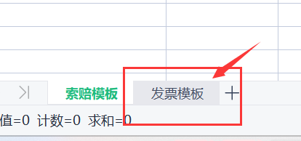
亚马逊需要放商品图与未上架商品图
非亚马逊需要放商品图+收件人反馈没有收到件的聊天记录截图

注意！！！附件2有个发票模板也要填哦~

发票模板
INVOICE

TRACKING NUMBER： | 需要调查的子单号，如果有多个子单号调查的话，写其中一个
SHIPPER'S NAME&ADDRESS
COMPANY NAME:发件人公司名（可不填）
ADDRESS：发件人地址（可不填）
CONTACT PERSON:发件人（可不填） |  | TEL: 发件人电话（可不填）
CONSIGNEE'S NAMEA&ADDRESS
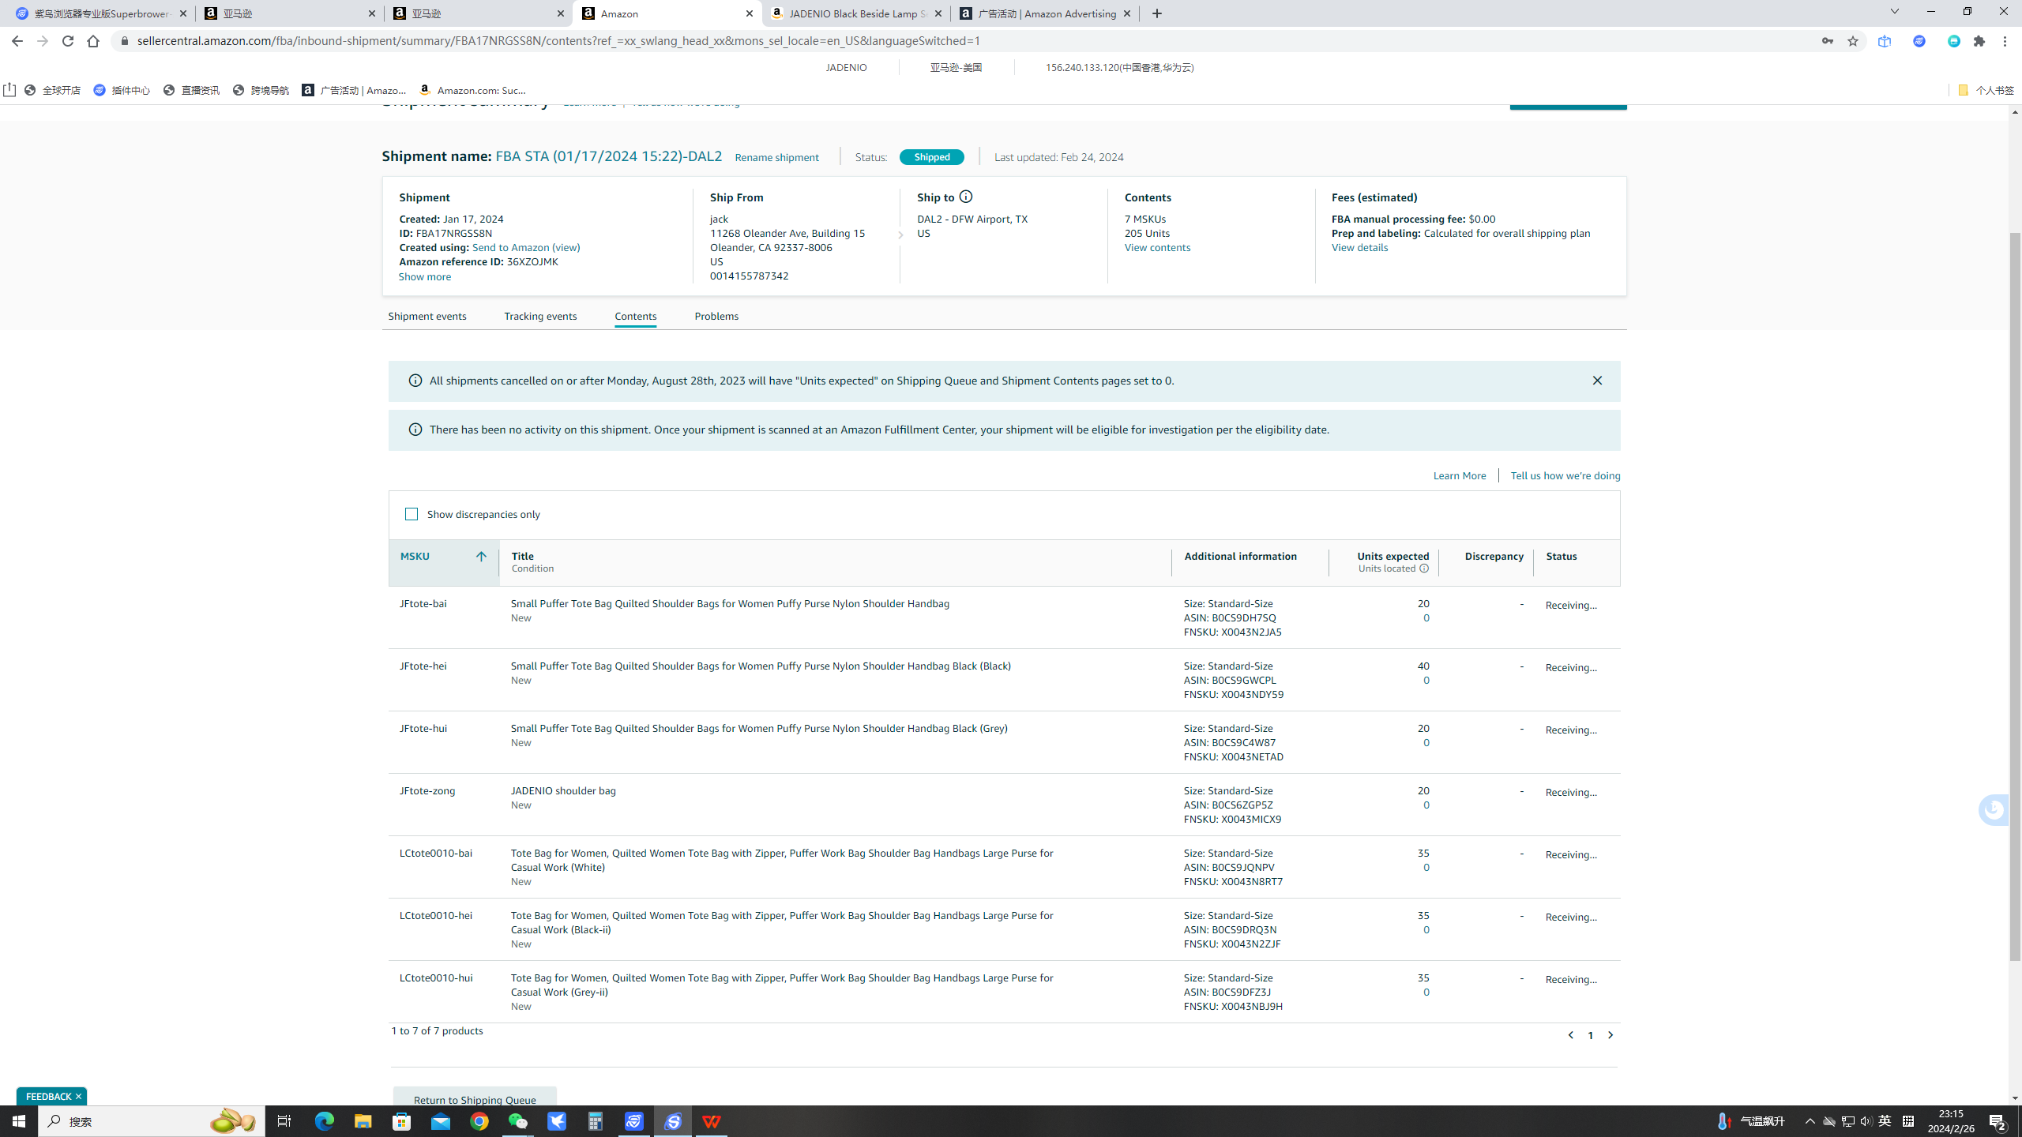
COMPANY NAME： （公司名称）收件人公司名：DAL2
ADDRESS：收件人地址：2601 S. Airfield Drive DFW Airport TX 75261 US
CONTACT PERSON：收件人：DAL2
TEL：收件人电话：0000000000 | Postal Code)：收件人邮编：75261
DESCRIPTION | QUANTITY（PCS） | UNIT PRICE(USD) | AMOUNT(USD)
Brand：JADENIO Color：white Item number：no Model number：no Serial number ：no Part number：no | 250 | 8 | 2000.00

